Sheet1
第67回 関東高等学校ハンドボール選手権大会 記念Ｔシャツ販売注文書

締切日： | 2021-05-20 |  |  |  |  |  |  |  |  |  |  |  |  |  | PRICE： |  | ¥2,500-

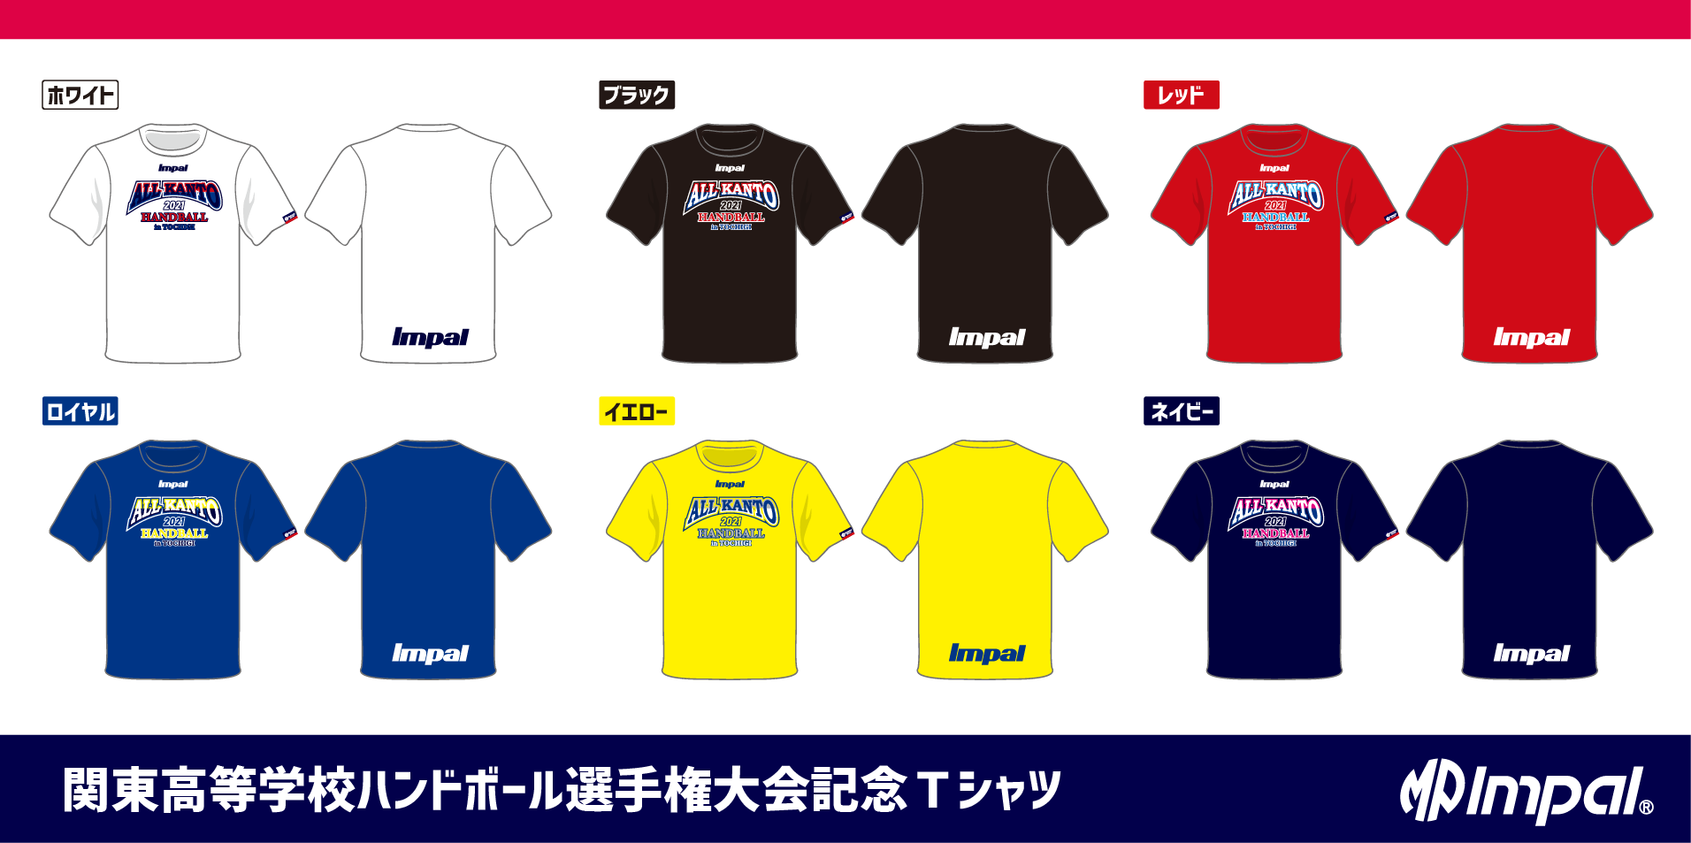

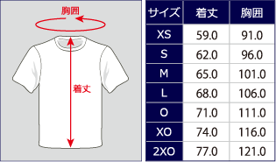
【申込み方法】
メールまたはFAXでお申込みください。 |  |  |  | アドレス |  | impal@watasaku.co.jp
【締切日：5月20日】 |  |  |  | FAX |  | 03-3623-3650

【お渡し方法】
6月4日 栃木県立県南体育館(開会式・代表者会議会場)にて受渡所を
設置いたします。

【お支払方法】
商品と引き換え(現金orクレジットカードでお支払いください。)

記念Ｔシャツ 2,500円 |  | ホワイト | XS |  | S |  | M |  | L |  | O | XO | 2XO | 金額 |  |  | 合計枚数
 |  |  |  |  |  |  |  |  |  |  |  |  |  | ¥-
 |  |  |  |  |  |  |  |  |  |  |  |  |  |  |  |  | 0
記念Ｔシャツ 2,500円 |  | ブラック | XS |  | S |  | M |  | L |  | O | XO | 2XO | 金額
 |  |  |  |  |  |  |  |  |  |  |  |  |  | ¥-

記念Ｔシャツ 2,500円 |  | レッド | XS |  | S |  | M |  | L |  | O | XO | 2XO | 金額 |  |  | 合計金額
 |  |  |  |  |  |  |  |  |  |  |  |  |  | ¥-
 |  |  |  |  |  |  |  |  |  |  |  |  |  |  |  |  | ¥-
記念Ｔシャツ 2,500円 |  | ロイヤル | XS |  | S |  | M |  | L |  | O | XO | 2XO | 金額
 |  |  |  |  |  |  |  |  |  |  |  |  |  | ¥-

記念Ｔシャツ 2,500円 |  | イエロー | XS |  | S |  | M |  | L |  | O | XO | 2XO | 金額
 |  |  |  |  |  |  |  |  |  |  |  |  |  | ¥-

記念Ｔシャツ 2,500円 |  | ネイビー | XS |  | S |  | M |  | L |  | O | XO | 2XO | 金額
 |  |  |  |  |  |  |  |  |  |  |  |  |  | ¥-

チーム名

お申込み責任者 |  |  |  |  |  |  |  |  |  | ご連絡先(携帯電話)

お申込み先
〒130-0012 東京都墨田区太平1-13-5 MP Impal |  |  |  |  |  |  |  | メール |  |  | impal@watasaku.co.jp |  |  |  |  | FAX | 03-3623-3650

